Hoja1
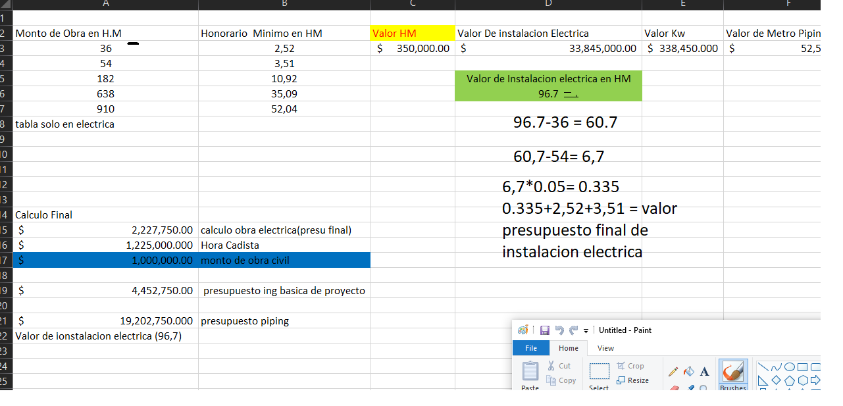
Monto de Obra en H.M | Honorario Minimo en HM | Valor HM | Valor De instalacion Electrica | Valor Kw | Valor de Metro Piping | Potencia Instalada(input | Metro Lineal de Piping | Cantidad de tomas de Fuerza | Hora de Cadista | Monto de obras Civiles input pesos | cuanto vale la infraestructura que ya tenes montada
36 | 2.52 | $350,000.00 | $338,450,000.00 | $338,450.000 | $52,500.00 | 1000 | 300 | $122,500.00 | $12,250.000 | input()
54 | 3.51 |  |  |  |  |  | input | valor toma de fuerza | valor de hora de cadista | $100,000,000.00
182 | 10.92 |  | Valor de Instalacion electrica en HM |  |  |  |  | input | 100.00
638 | 35.09 |  | 967 |  |  |  |  |  | (input)
910 | 52,04 |  |  |  |  |  |  |  |  | valor presu final
tabla solo en electrica |  |  |  |  |  |  |  |  |  | valor honorario minimo de obra electrica + valor hs cadista + 1% del valor de monto de obras civiles

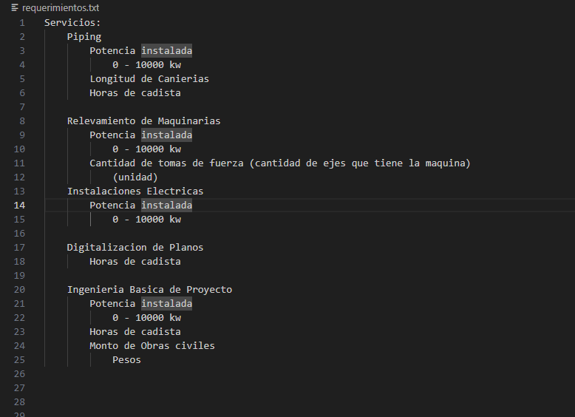
Calculo Final
$19,211,500.00 | calculo obra electrica(presu final)
$1,225,000.000 | Hora Cadista |  | $21,436,500.000
$1,000,000.00 | monto de obra civil

$21,436,500.00 | presupuesto ing basica de proyecto

$36,186,500.000 | presupuesto piping
Valor de ionstalacion electrica (96,7)

